Worksheet
 |  |  |  |  | 8 (812) 565 05 34 |  |  | sales@miniworks.ru
 |  |  |  |  | Балашиха |  |  | отдел продаж
 |  |  | Адрес |  |  |  |  | Режим работы
 |  |  | Балашиха |  |  |  |  | Пн – Пт: с 8:00 до 18:00
ILR150x50
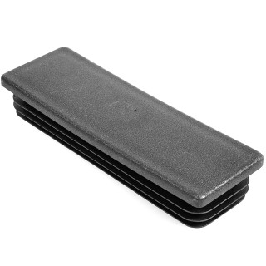 |  | 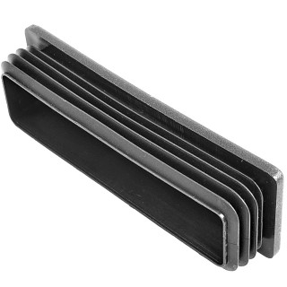 |  | 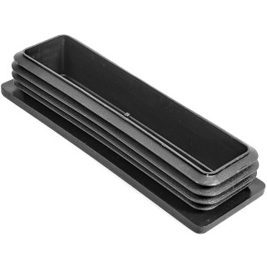
Артикул |  | Цвет |  | от 10000 | от 5000 | от 1000 | от 500 | от 100 | розница | Наличие на 30.08.2026
ILR150x50 |  | черный |  | 223.60р. | 236.80р. | 256.50р. | 302.50р. | 335.50р. | 435.00р. | 193
ILR150x50-BIANCO |  | белый |  | 268.32р. | 284.16р. | 307.80р. | 363.00р. | 402.60р. | 522.00р. | —
ILR150x50-GRIGIO |  | серый |  | 268.32р. | 284.16р. | 307.80р. | 363.00р. | 402.60р. | 522.00р. | —
 | Все цены указаны в рублях и включают в себя НДС. Все цены указаны при условии 100% предоплаты и действительны в течение 5 дней. Все цены указаны при условии самовывоза продукции со склада в г. Балашиха (для иногородних клиентов доставка до склада ТК в г. Балашиха бесплатна). Все цены указаны за стандартный цвет для каждого вида изделия (изменение цвета на любой из предлагаемой палитры +20% к стоимости, изменение цвета на любой по системе RAL +50% к стоимости). О возможных сроках поставки заказного товара, необходимо уточнять заранее

